rebase
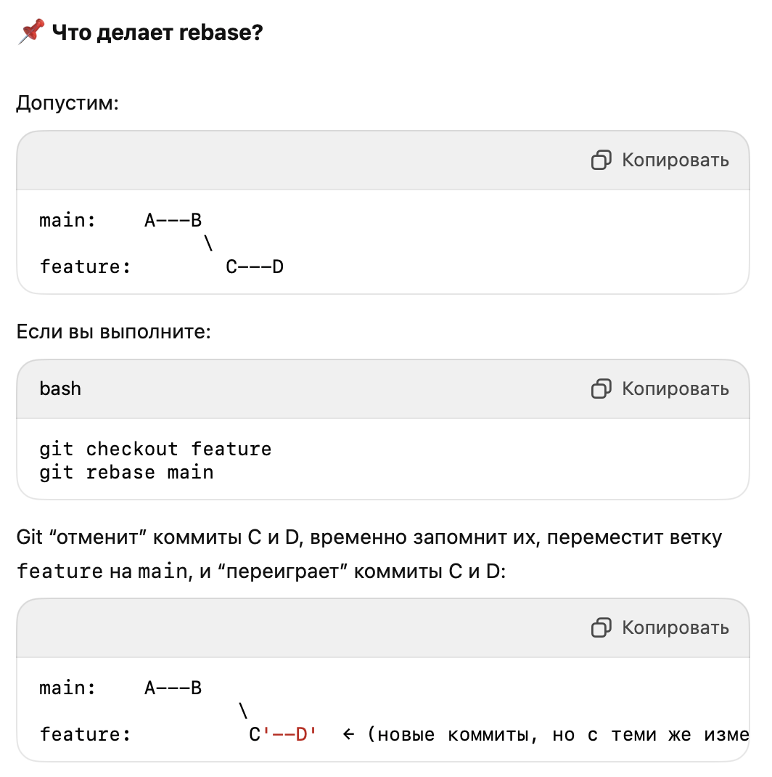
git rebase | # Переместить текущую ветку на main, сохранив изменения git rebase main # То же самое, но при pull git pull --rebase # Остановить rebase при ошибке и вернуться git rebase --abort # Продолжить после конфликта git rebase --continue | git rebase — это команда в Git, которая переписывает историю коммитов, помещая коммиты вашей текущей ветки поверх другой ветки, тем самым делая историю линейной, без merge-коммитов. | Отличие от merge • merge сохраняет ветвление, делает merge-коммит • rebase делает линейную историю, как будто вы начали работать после последних изменений в main
 | git rebase <branch> | Rebase берёт серию коммитов и “переписывает” их поверх другой ветки. | git checkout feature git rebase main
интерактивный rebase | git rebase -i HEAD~N | Позволяет изменить последние N коммитов: переименовать, объединить, удалить, изменить. | git rebase -i HEAD~3 Откроется: pick 123abc First commit pick 456def Second commit pick 789ghi Third commit Можешь заменить pick на: • reword — изменить сообщение • edit — изменить содержимое коммита • squash — объединить с предыдущим • drop — удалить коммит
Rebase изменяет хэши коммитов |  | Поэтому не делай rebase уже запушенной ветки, если над ней работают другие. | Если всё-таки сделал, нужно пушить с --force: git push --force
Отмена rebase | git rebase --abort
 | # Решаешь конфликты git add . git rebase --continue | Если rebase завершился с конфликтами

push
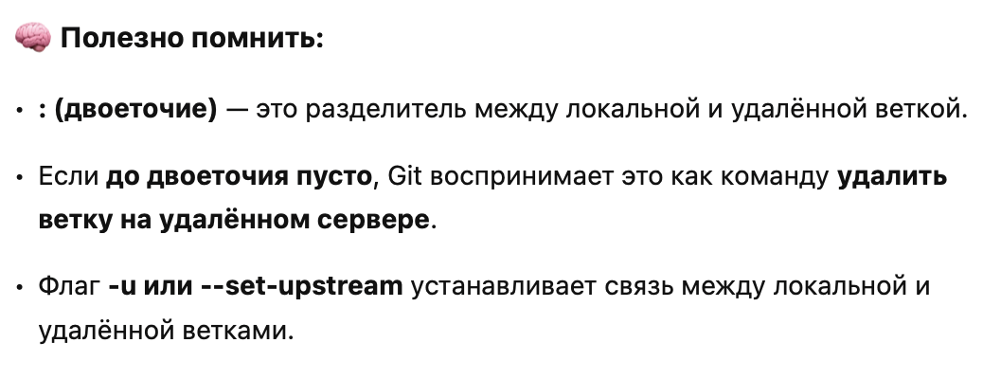
Термин |  | Описание | Дополнение | Пример
<remote> | git pull [options] [repository] [refspec] | Указывает удалённый репозиторий, в который вы хотите отправить изменения. | Например, origin — это имя по умолчанию для удалённого репозитория, установленного при клонировании. | git push origin <branch-name>
<branch> |  | Указывает ветку, которую вы хотите отправить. | Например, main или feature/new-feature. | git push origin main
--all |  | Отправляет все локальные ветки в удалённый репозиторий. |  | git push --all
--tags |  | Отправляет все теги в удалённый репозиторий. | Полезно для синхронизации тегов между локальным и удалённым репозиторием. | git push --tags
--set-upstream |  | Устанавливает upstream (сопоставление) для локальной ветки с удалённой веткой. | Это позволяет использовать команду git pull без указания ветки. | git push --set-upstream origin <branch-name>
--force или -f |  | Принудительно отправляет изменения в удалённый репозиторий, даже если это приводит к переписыванию истории. | Используется с осторожностью, так как может переписать коммиты, которые уже были отправлены. | git push --force origin <branch-name>
--force-with-lease |  | Принудительно отправляет изменения, но только если локальная версия ветки основана на последней версии удалённой ветки. | Это безопаснее, чем --force, так как предотвращает случайное удаление изменений других участников. | git push --force-with-lease origin <branch-name>
--delete |  | Удаляет ветку или тег из удалённого репозитория. | Полезно для очистки ненужных веток или тегов. | git push origin --delete <branch-name> git push origin --delete <tag-name>
--quiet или -q |  | Подавляет вывод сообщений, отображая только ошибки. |  | git push --quiet origin <branch-name>
--verbose или -v |  | Показывает дополнительную информацию о процессе отправки. |  | git push --verbose origin <branch-name>
--dry-run |  | Показывает, что будет отправлено в удалённый репозиторий, не выполняя фактическую отправку. | Полезно для проверки, какие изменения будут затронуты. | git push --dry-run origin <branch-name>
-u |  | Этот флаг устанавливает связь (“upstream”) между локальной веткой main и одноимённой веткой на удалённом репозитории | Это означает, что в будущем вам не нужно будет указывать имя удалённого репозитория и ветки для команды git push или git pull — Git будет знать, с какой веткой и репозиторием работать по умолчанию. | git push -u origin main

 |  | Команда | Что делает | Пример
 |  | git push origin my-feature:my-feature | Пушит локальную ветку my-feature на удалённый origin | Создаёт/обновляет ветку my-feature на origin
 |  | git push origin my-feature:new-name | Пушит локальную ветку my-feature как new-name на origin | На origin появится ветка new-name
 |  | git push origin :old-branch | Удаляет ветку old-branch с origin | Эквивалент git push origin --delete old-branch
 |  | git push origin HEAD:new-feature | Пушит текущую ветку как new-feature | Удобно при пуше новой ветки с другим именем
 |  | git push origin my-feature | Пушит локальную ветку my-feature с тем же именем | Если отслеживается удалённая ветка, обновит её
 |  | git push -u origin my-feature:new-feature | Пушит и устанавливает new-feature как отслеживаемую ветку | После этого можно делать просто git push и git pull

reset
Термин | Синтаксис | Определение
git reset | git reset [--soft | --mixed | --hard] <коммит> | Команда git reset используется для отката состояния репозитория на более ранний коммит. | Она может влиять на: 1. HEAD — текущую позицию в истории коммитов 2. staging area (индекс) 3. рабочую директорию (рабочие файлы) | После reset, если ты уже отправил коммит в origin, потребуется git push --force.

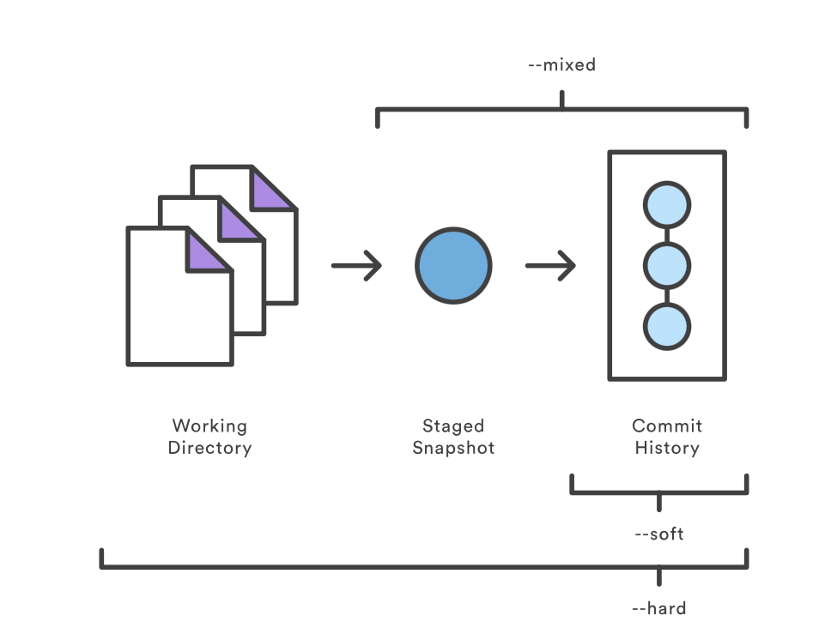

 |  | Удалить последний коммит, но сохранить изменения: |  | git reset --soft HEAD~1
 |  | Удалить последний коммит и staging, оставить изменения в файлах: |  | git reset --mixed HEAD~1
 |  | Полностью откатить последний коммит и удалить изменения: |  | git reset --hard HEAD~1
 | git reset <file> | Откатить конкретный файл из staging:

revert
Термин | Синтаксис | Определение
git revert | git revert <commit_hash> | git revert — это безопасный способ “отменить” коммит, особенно если ты уже отправил изменения в удалённый репозиторий (origin). | ✅ Что делает git revert? • Создаёт новый коммит, который отменяет изменения предыдущего коммита. • История остаётся линейной и неизменной — это важно при командной работе. | git revert HEAD~3..HEAD # откат последних 3 коммитов (от старого к новому)
 | --no-commit | Выполнит откат, но не создаст коммит (можно изменить вручную)
 | --edit | Откроет редактор для изменения сообщения коммита
 | --continue | Продолжить revert после конфликта
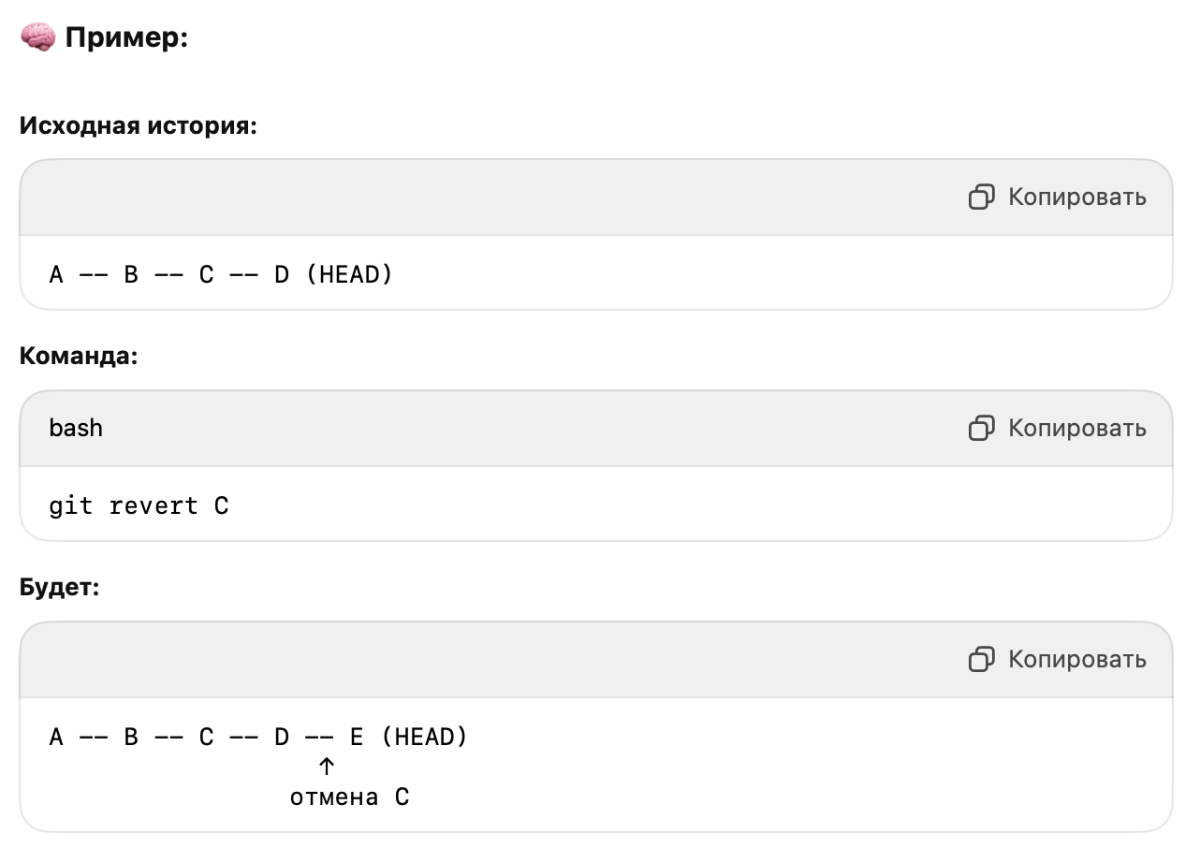
 | --abort | Отменить откат, если возникли конфликты
Отменить действие revert |  | Решение 1: Использовать git reflog git reflog git reset --hard <COMMIT> Решение 2: Вручную откатить revert-коммит Если revert уже был закоммичен, ты можешь просто… отменить сам revert коммит: git revert <hash_от_revert-коммита>

MAIN
Термин | Синтаксис | Определение | Дополнение | Пример
Git | Как работает Git? | Git - это распределенная система управления версиями (dVCS). Как следует из названия, контроль версий заключается в управлении и отслеживании различных версий данного проекта. | VCS отслеживает и записывает изменения в любом файле (или группе файлов), что позволяет вам вспоминать определенные итерации позже или по мере необходимости. VCS иногда называют управлением исходным кодом (SCM) или системами контроля версий (RCS). | Другие популярные системы управления версиями включают Fossil, Mercurial и Subversion.
git init | git init <directory> --template=<template_directory> | Создайте пустой репозиторий Git или повторно инициализируйте существующий |  | git init
git config | git config --global user.name "Your Name" git config --global user.email "you@example.com" | Команда git config используется для настройки параметров Git. Она позволяет управлять поведением Git и задавать пользовательские данные, такие как имя, email, редактор и другие параметры. | подробнее | Полезные параметры:
git working dir | Редактирование файлов → [Working Directory] git add → [Staging Area] git commit → [.git (Repository)] | Это та часть репозитория, с которой ты непосредственно работаешь — читаешь, редактируешь, добавляешь и удаляешь файлы. | Вот как устроен Git “внутри”: | $ git status On branch main Changes not staged for commit: modified: app.py Untracked files: new_script.py
git staging area | Изменение файла → [Working Directory] git add → [Staging Area] git commit → [.git Repository] | Staging Area (или Index) в Git — это промежуточная область, в которую ты добавляешь изменения перед тем, как их закоммитить. | • git add <file> — добавить изменения в staging. • git reset <file> — удалить файл из staging (оставив изменения в рабочей директории). • git diff — сравнить рабочую директорию с индексом. • git diff --staged — сравнить staging area с последним коммитом. | $ git status On branch main Changes not staged for commit: modified: app.py $ git add app.py $ git status Changes to be committed: modified: app.py
git commit | git commit -m "Ваше сообщение" | commit!A1 | Полезные флаги: | $ git add main.py $ git commit -m "Fix login bug in main.py"
.gitignore |  | Файл .gitignore указывает Git, какие файлы и каталоги следует игнорировать — то есть не добавлять в индекс и не отслеживать в коммитах. | Важно: | # Игнорировать все .log файлы *.log # Игнорировать папку build/ build/ # Игнорировать все файлы .env .env # Игнорировать файлы .pyc в подкаталогах **/__pycache__/ *.py[cod]
git log | git log | Команда git log используется для отображения истории коммитов в репозитории. | Полезные опции: | commit 3a2f9f0c6fbb4f2c1b3c9f2b3aeea22c03c9d5b0 Author: Your Name <your@email.com> Date: Fri Apr 26 14:53:12 2025 +0300 Добавил обработку ошибок в API
git branch |  | git branch — это команда в Git, которая управляет ветками репозитория
git checkout
rename branch | git branch -m OLD-BRANCH-NAME NEW-BRANCH-NAME git fetch origin git branch -u origin/NEW-BRANCH-NAME NEW-BRANCH-NAME git remote set-head origin -a | git remote prune origin
create branch | git branch <name> git checkout -b <name>
delete branch | // delete branch locally git branch -d localBranchName // delete branch remotely git push origin --delete remoteBranchName
checkout branch | git checkout <name> git switch <name>
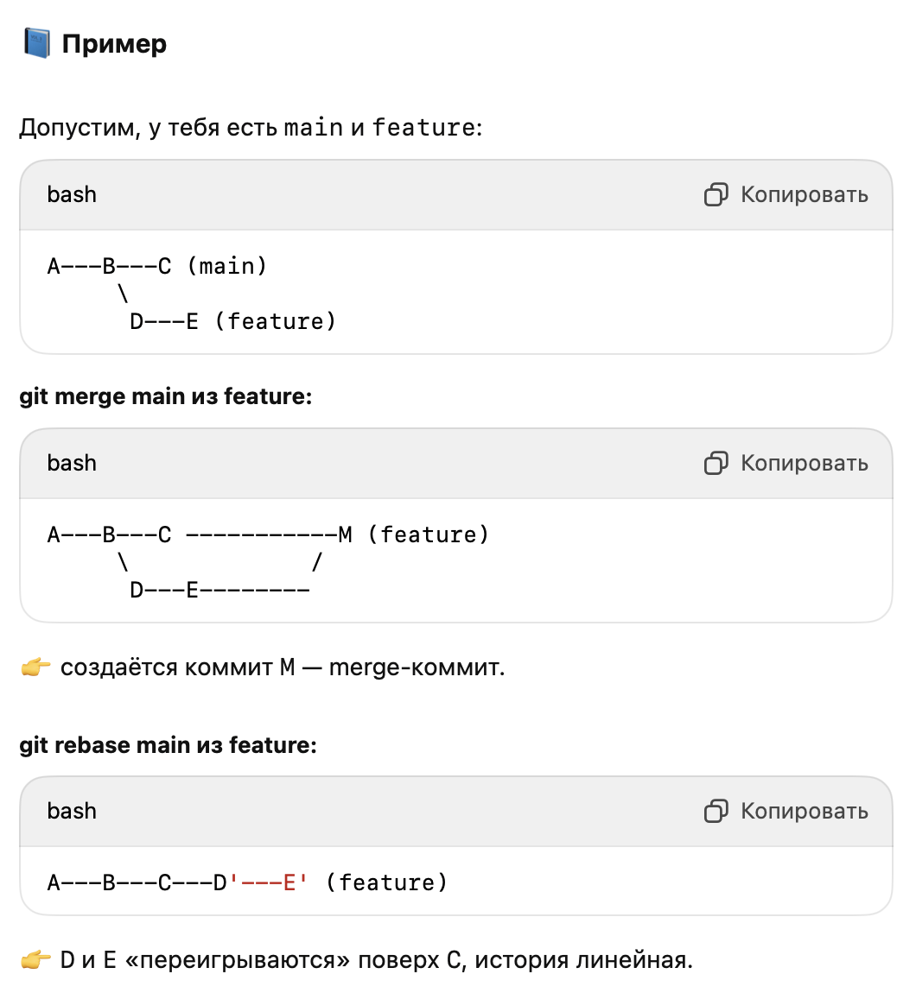
Команда | Что делает | Когда использовать | Изменяет рабочую ветку?
git fetch | Загружает изменения из удалённого репозитория без слияния | Когда хочешь посмотреть изменения перед слиянием | ❌ Нет
git pull | Загружает изменения и сливает их в текущую ветку | Когда хочешь быстро обновиться с remote | ✅ Да
git pull --rebase | То же, что и pull, но с перезаписью истории (rebase) | Когда нужно сохранить чистую историю коммитов | ✅ Да
git rebase | Переписывает историю коммитов поверх другой ветки | При необходимости линейной истории | ✅ Да

merge vs rebase | Свойство | git merge | git rebase
 | 📜 История | Сохраняет все ветвления и коммиты | Делает историю линейной, переписывает коммиты
 | 🔀 Ветка | Объединяет ветки, создавая merge-коммит | Перемещает коммиты текущей ветки поверх другой
 | 🧱 Коммиты | История ветвления сохраняется | Коммиты переписываются
 | 🤝 Совместная работа | Хорошо подходит для публичных веток | Лучше использовать на локальных ветках
 | 🔧 Конфликты | При мёрже — один раз | При ребейзе — на каждом коммите
 | Ситуация | Рекомендация
 | Работа в команде | merge
 | Подготовка к push в свою ветку | rebase
 | Убрать “лишние” ветвления | rebase
 | История важна и должна быть точной | merge
Merge Strategies |  | Fast Forward (FF) Non-Fast Forward Rebase Squash Cherry Picking
Fast-Forward vs Non-FF | Fast-Forward (FF) | Слияние без создания дополнительного коммита. Просто сдвигает указатель ветки на более новый коммит. | ✅ Используется когда: • История линейна. • Нет новых коммитов в main после ветвления. • Нет необходимости в фиксировании точки слияния. | git merge feature # по умолчанию fast-forward | 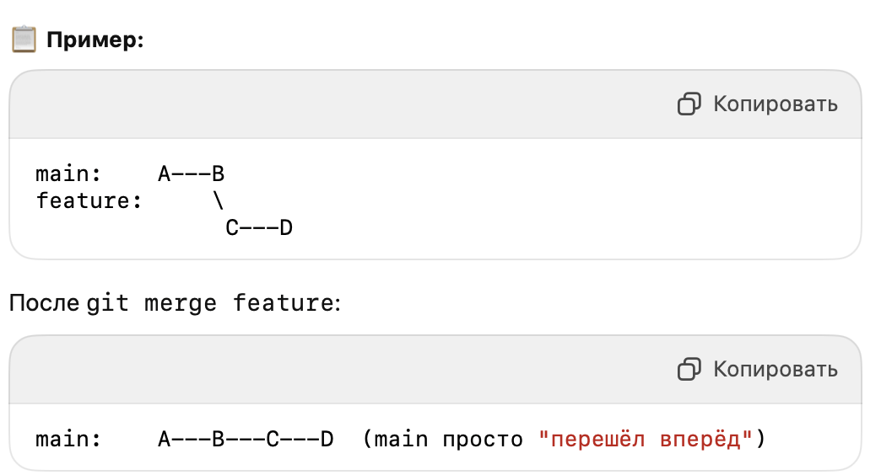
🔧 Вывод: • Используй --no-ff, если хочешь отслеживать ветки и коммиты в истории. • Оставь FF для мелких фиксов и простых мержей, чтобы не засорять историю. | Non-Fast-Forward (Non-FF) | Создаётся merge-коммит, объединяющий истории двух веток. | ✅ Используется когда: • Хочется сохранить точку объединения веток (удобно для истории). • Командная работа и нужна видимость: когда, кто и что вмержил. • Используешь Git Flow или pull-request подход. | 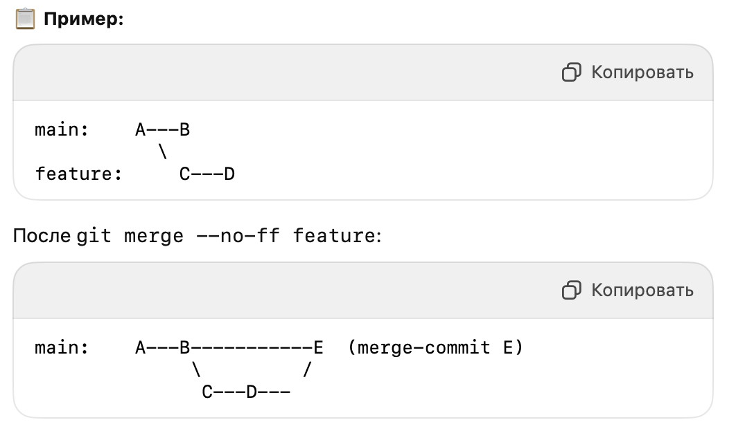 git merge --no-ff feature |  | 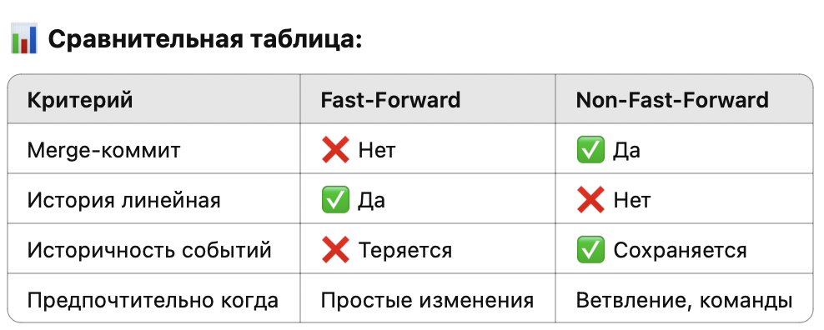
Git Rebase | git rebase main | Переносим коммиты одной ветки в другую | Линейная, "переписанная"
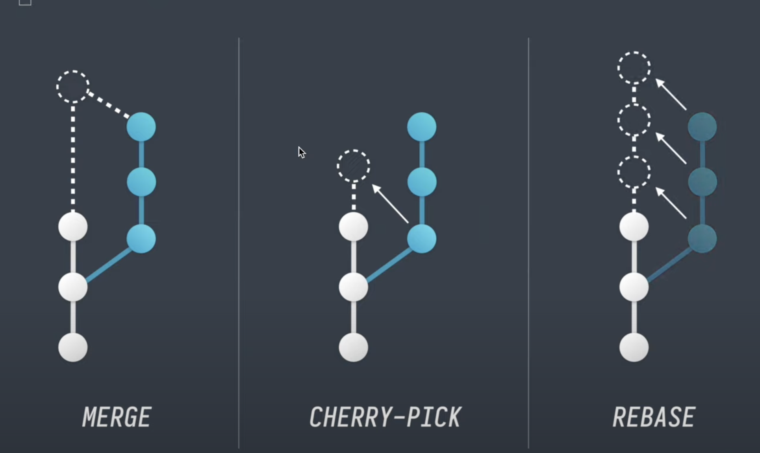
squash | ⚠️ Важно: • Используется только для локальных коммитов, которые ещё не отправлены в удалённый репозиторий. • После squash хэши коммитов меняются. | git squash — это процесс объединения нескольких коммитов в один. Обычно используется при git rebase -i (интерактивный ребейз), чтобы привести историю коммитов к более чистому и понятному виду перед слиянием ветки. | ✅ Когда использовать squash: • Перед созданием pull request, чтобы сократить “мусор” в истории. • Для логического объединения связанных изменений. • При подготовке коммитов для open-source проектов. | git rebase -i HEAD~3 pick e3a1b35 Feature A pick f4b2c46 Fix typo pick c5d3e57 Minor refactor Меняем на: pick e3a1b35 Feature A squash f4b2c46 Fix typo squash c5d3e57 Minor refactor В результате, все 3 коммита объединяются в один.
git stash |  | git stash — это команда в Git, которая временно сохраняет (прячет) незакоммиченные изменения в рабочем каталоге и индексе, чтобы ты мог переключиться на другую ветку или выполнить другие действия без потери текущей работы. | Когда полезен stash: • Нужно срочно переключиться на другую ветку. • Перед переключением нужно сохранить, но не коммитить изменения. • Экспериментируешь и хочешь временно спрятать текущую работу.
 | git stash pop | Восстанавливает последние сохранённые изменения и удаляет их из списка. | git stash drop stash@{0} git stash clear # удалить все
 | git stash apply | Восстанавливает, но не удаляет из stash.
 | git stash list | stash@{0}: WIP on main: 1234abcd Add new feature
конфликт слияния | <<<<<<< HEAD Твоя версия из текущей ветки ======= Версия из ветки, которую ты сливаешь >>>>>>> feature-branch | ✅ Как решить конфликт: 1. Открыть файл с конфликтом (помечается <<<<<<<, =======, >>>>>>>). 2. Вручную отредактировать: оставить нужный вариант, удалить конфликтные маркеры. 3. Добавить файл в индекс: git add path/to/file 4. Завершить процесс: • Если был merge: git commit • Если был rebase: git rebase --continue | • Посмотреть конфликтующие файлы: git status • Прервать слияние: git merge --abort • Прервать rebase: git rebase --abort
Fork | • Пример: 1. Вы находите репозиторий github.com/author/project 2. Нажимаете “Fork” 3. GitHub создаёт github.com/you/project | Создаёт копию репозитория на сервере (например, на GitHub) в вашей учетной записи. | Чтобы внести изменения в чужой проект, не затрагивая оригинал. Часто используется при участии в open-source проектах.
Clone | git clone https://github.com/you/project.git | Копирует удалённый репозиторий на ваш локальный компьютер. | Чтобы начать работать с проектом локально (писать код, коммитить, запускать тесты).
Issues | Структура Issue: • Заголовок — краткое описание проблемы • Описание — подробности, как воспроизвести, ожидания и т.д. • Labels (метки) — категории: bug, enhancement, question, и т.д. • Assignees — кому назначена задача • Milestone — к какому релизу/этапу относится • Комментарии — обсуждение, уточнения, решения | Issue — это сообщение или тикет, который используется для: • 📋 Отслеживания ошибок (bugs) • 💡 Предложений по улучшению (feature requests) • 🗣 Обсуждений или вопросов по проекту • ✅ Отметки задач в проекте | Жизненный цикл Issue 1. Создан → обсуждается 2. Назначен → кто-то берёт в работу 3. Фикс внедрён → связан с pull request (можно использовать Fixes #1) 4. Закрыт автоматически при merge PR или вручную
Labelling (назначение меток) для Issues | ⚙️ Как назначить Label 1. Открой Issue или PR. 2. В боковой панели справа найдите раздел Labels. 3. Нажмите и выберите нужные метки (или создайте свои, если есть доступ). | Label — это цветная метка с текстом, которую можно назначать на: • 📌 Issues — баги, фичи, вопросы и т.д. • 🔃 Pull Requests — чтобы указать тип изменений, статус, приоритет и т.п. | Зачем использовать метки: • 🎯 Быстро находить баги, идеи и типы задач • 🧑‍💻 Упростить вклад авторам (например, искать good first issue) • 📅 Организовать по приоритету и срочности (high priority) • 🔁 Автоматизация (через GitHub Actions, ботов)
 | Label | Назначение
 | bug | Сообщение об ошибке
 | enhancement | Запрос на улучшение
 | question | Обсуждение или запрос информации
 | help wanted | Требуется помощь
 | good first issue | Подходит новичкам
 | wontfix | Проблема известна, но не будет решаться
 | documentation | Связано с документацией
Коммиты | feat | добавлена новая функциональность | Good feat: improve performance with lazy load implementation for images chore: update npm dependency to latest version Fix bug preventing users from submitting the subscribe form Update incorrect client phone number within footer body per client request
 | fix | исправлена ошибка
 | chore | вспомогательные изменения, не влияющие на код (например, обновление зависимостей)
 | refactor | рефакторинг кода без добавления фич или исправления багов
 | docs | изменения в документации (например, README.md, инструкции и т.д.)
 | style | изменения стиля кода (пробелы, отступы, запятые и т.п., без влияния на поведение)
 | test | добавлены или исправлены тесты
 | perf | улучшения производительности
 | ci | изменения, связанные с настройкой CI/CD
 | build | изменения, влияющие на сборку проекта или внешние зависимости
 | revert | откат предыдущего коммита
Ветки | Формат ветки | Назначение | Пример | Рекомендации: • Используй kebab-case (- между словами). • Название должно быть коротким и информативным. • Используй префиксы по типу задачи, чтобы упростить навигацию по веткам.
 | feature/<описание-фичи> | Новая функциональность | feature/user-auth
 | bugfix/<описание-исправления> | Исправление багов | bugfix/login-error
 | hotfix/<срочное-исправление> | Срочное исправление в продакшене | hotfix/missing-env-var
 | chore/<техническое-обновление> | Обслуживание проекта (зависимости, конфиги и т.д.) | chore/update-deps
 | refactor/<переписка-кода> | Рефакторинг без изменения поведения | refactor/cleanup-user-service
 | test/<тесты> | Тесты или улучшения покрытия | test/add-user-tests
 | docs/<документация> | Обновления документации | docs/update-readme
 | ci/<инфраструктура> | CI/CD и конфигурации пайплайнов | ci/github-actions
 | perf/<оптимизация> | Улучшение производительности | perf/optimize-db-query
 | build/<сборка> | Настройки сборки и зависимости | build/docker-config
 | revert/<id-коммита> | Ветка для отката изменений | revert/4fa2e31
 | release/<версия> | Подготовка релиза | release/v1.2.0
HEAD | Что такое HEAD? • Обычно HEAD указывает на последний коммит в текущей ветке. • Если ты находишься на ветке main, HEAD будет указывать на её последний коммит. • Если ты переключился на старый коммит напрямую (git checkout <commit>), HEAD станет “detached” — отсоединённым. | HEAD — это указатель на текущий коммит, то есть на то, где ты сейчас находишься в истории проекта.
 | Команда | Описание
 | git checkout HEAD~1 | Перейти на предыдущий коммит
 | git reset --hard HEAD | Откатить изменения и вернуться к текущему коммиту
 | git show HEAD | Показать содержимое последнего коммита
 | git diff HEAD | Показать изменения между рабочей директорией и последним коммитом
Detached HEAD | В этом состоянии: • Можно экспериментировать • Но новые коммиты не будут привязаны к ветке, если ты не создашь новую | Если ты делаешь git checkout <commit-hash>, ты попадёшь в состояние, когда HEAD больше не указывает на ветку, а напрямую на коммит.
❌ Последний коммит (оставить изменения) | git reset --soft HEAD~1 | Удаляет коммит, оставляет файлы как staged
❌ Последний коммит (оставить в рабочей копии) | git reset --mixed HEAD~1 | Удаляет коммит и staging, но не трогает файлы
❌ Последний коммит (всё удалить) | git reset --hard HEAD~1 | Полный откат — осторожно!
❌ Удалить файл из staging | git restore --staged <file> | Файл не будет закоммичен
❌ Откатить изменения в файле | git restore <file> | Возврат к последнему коммиту
🔁 Отменить коммит (без удаления истории) | git revert <commit_hash> | Создаёт новый коммит с “отменой”
🔄 Вернуть ветку к состоянию другой ветки | git reset --hard origin/main | Синхронизация с удалённой веткой
🕘 Вернуться к коммиту без смены ветки | git checkout <commit_hash> | Detach HEAD (временное состояние)
Staged Changes |  | Staged Changes в Git — это изменения, которые добавлены в индекс (staging area) с помощью команды git add, но ещё не закоммичены. Это важный промежуточный этап между редактированием файлов и коммитом. | Почему staged area полезна?
 | Этап | Команда | Описание
 | 1. Изменить файл | nano file.py | Внесли изменения в рабочей директории
 | 2. Добавить в индекс | git add file.py | Изменение попадает в staged area
 | 3. Закоммитить | git commit -m "..." | Изменение попадает в историю коммитов
 | Команда | Показывает
 | git status | Что изменено и что staged
 | git diff --staged | Что конкретно находится в staged area
 | git restore --staged file.py | Удалить файл из staged, оставить в рабочем каталоге
Unstaged Changes | • Unstaged — изменено, но ещё не добавлено • Добавь в staged: git add file.py • Отмени изменения: git restore file.py • Просмотри изменения: git diff | Unstaged Changes — это изменения в файлах, которые ещё не добавлены в индекс (staging area). Они находятся в рабочей директории и будут проигнорированы при коммите, если их не добавить с помощью git add.
 | Состояние файла | Описание
 | Untracked | Новый файл, не добавленный в Git
 | Unstaged | Изменённый файл, но ещё не добавлен в staging area
 | Staged | Изменение добавлено в staging area, готово к коммиту
 | Committed | Изменения зафиксированы в истории Git
 | Команда | Что показывает
 | git status | Отображает изменённые файлы, не попавшие в staging area
 | git diff | Показывает строковые различия между HEAD и рабочей директорией
 | git restore file.py | Отменяет изменения (возвращает файл к последнему коммиту)
git reflog | git reflog # Найди нужный хеш, например 6a1d2f7 git checkout 6a1d2f7 # или верни ветку обратно git reset --hard 6a1d2f7 | Команда git reflog показывает историю изменений ссылок (обычно HEAD, branch, и stash) — то есть, куда указывал HEAD и другие ссылки в прошлом. Это очень полезно, когда ты потерял коммит (например, после git reset, git rebase, git commit --amend, и т.д.) и хочешь восстановить его. | Показать историю перемещений HEAD
git commit --amend | Команда git commit --amend используется для изменения последнего коммита. Она позволяет: • изменить сообщение коммита, • добавить/удалить файлы, • заменить коммит целиком. | git add file.txt git commit --amend --no-edit # Обновит последний коммит с новыми файлами, но не тронет сообщение
Восстановление после --amend | git reflog e3f1c2a (HEAD -> main) HEAD@{0}: commit (amend): updated readme 91a3dd8 HEAD@{1}: commit: add new feature git reset --hard HEAD@{1}
git rebase -i HEAD~N | git rebase -i HEAD~3 | Позволяет изменить последние N коммитов: переименовать, объединить, удалить, изменить. | Можешь заменить pick на: • reword — изменить сообщение • edit — изменить содержимое коммита • squash — объединить с предыдущим • drop — удалить коммит
git filter-branch | git filter-branch [options] <ref> git filter-branch --tree-filter '<команда>' HEAD | Позволяет перебрать всю историю проекта и внести в неё изменения: • Удалить секреты или большой файл • Заменить имя/почту автора • Переместить файлы • Изменить сообщения коммитов ⚠️ Опасная команда. Лучше использовать на копии репозитория и понимать, что ты делаешь. | 🚀 Альтернатива: git filter-repo После переписывания истории git push --force --all git push --force --tags | Примеры
git push --force | git push --force origin <branch> git push -f git push --force origin main | Команда git push --force (или git push -f) используется для принудительной отправки изменений в удалённый репозиторий, перезаписывая историю удалённой ветки. Это опасная операция, потому что: ⚠️ Она может удалить коммиты других разработчиков, если они не находятся в твоей локальной истории. | Когда использовать | 🛡️ Безопасная альтернатива: --force-with-lease
 | git push --force | Жёстко перезаписывает историю
 | git push --force-with-lease | Перезаписывает, только если удалённая ветка не изменилась

 | 🛡️ Безопасная альтернатива: --force-with-lease
GitHub Releases | 📘 Как создать Release на GitHub (вручную): 1. Перейди во вкладку “Releases” репозитория (или https://github.com/<user>/<repo>/releases). 2. Нажми “Draft a new release”. 3. Укажи: • 🏷️ Tag version (существующий или новый тег). • 🌿 Target branch или коммит. • 📝 Title и описание (например, changelog). • 📎 При необходимости — прикрепи бинарники/архивы (assets). 4. Нажми “Publish release”. | GitHub Releases — это интерфейс GitHub для публикации версий (релизов) проекта, основанный на тегах Git. Он позволяет легко распространять скомпилированные сборки, changelog, и другие файлы, привязанные к определённому коммиту. | 🚀 Зачем использовать GitHub Releases: • 📦 Распространение готовых бинарников или ZIP-архивов. • 📄 Публикация changelog для пользователей. • ⏱️ Удобная история версий. • 🔒 Возможность подписывать релизы (с использованием GPG). • 🛠️ Интеграция с CI/CD (например, GitHub Actions может публиковать релизы автоматически). | Создание релиза из терминала (через CLI): gh release create v1.0.0 \ --title "v1.0.0 - Initial Release" \ --notes "🎉 Initial public release!" \ build.zip
commit-msg | Файл-хук commit-msg находится в директории: .git/hooks/commit-msg По умолчанию он существует как пример (commit-msg.sample) и неактивен, пока ты не переименуешь его в commit-msg и не сделаешь исполняемым: mv .git/hooks/commit-msg.sample .git/hooks/commit-msg chmod +x .git/hooks/commit-msg | commit-msg — это Git hook (ху́к), который срабатывает при создании коммита и позволяет проверять или изменять сообщение коммита перед его сохранением. | 📌 Как работает? | ✅ Примеры использования: 1. Проверка формата сообщения коммита (например, feat:, fix: и т.д.). 2. Обязательное указание номера задачи (например, JIRA ticket). 3. Блокировка определённых слов (например, “wip”, “temp”).
post-checkout | Сигнатура и аргументы: Скрипт вызывается Git с тремя аргументами: <old-ref> <new-ref> <flag> • <old-ref> — SHA текущего коммита (до checkout), • <new-ref> — SHA коммита, на который переключаемся, • <flag>: • 0 — обычный git checkout, • 1 — git checkout <file> (то есть только файл, не вся ветка). | post-checkout — это Git hook, который срабатывает после выполнения git checkout. ⚠️ Замечания: • Этот хук не срабатывает при git switch (только checkout, если явно не включить). • Он не запускается при git clone. | 📌 Назначение post-checkout: Хук post-checkout вызывается после: 1. Переключения между ветками, 2. Проверки определённого коммита (git checkout <commit>), 3. Сброса (git checkout -- <file>). Он может быть полезен для: • Очистки кэша/файлов после смены ветки, • Повторной генерации файлов (например, при переходе на другую ветку), • Автоматического запуска скриптов сборки.
post-update | 📁 Установка: 1. Убедись, что у тебя bare-репозиторий (например, /srv/git/project.git). 2. Перейди в .git/hooks внутри bare-репозитория. 3. Создай или отредактируй post-update: | post-update — Git hook, который срабатывает после получения обновлений на сервере через git push. | 📌 Назначение post-update: Этот хук используется в “bare” репозиториях (на сервере) и срабатывает после успешного git push. Он выполняется на стороне сервера и часто используется для: • 🔄 Обновления рабочих копий (в gitolite, git-shell, git-server), • 📝 Логирования или уведомлений (email, Slack), • 🚀 Развёртывания кода (CI/CD, auto-deploy), • ⚙️ Обновления описания веток (git update-server-info).
pre-commit | 🔧 Как работает: 1. Git вызывает .git/hooks/pre-commit до открытия окна ввода сообщения. 2. Если скрипт завершится с exit 0 — коммит продолжается. 3. Если exit 1 — коммит отменяется. #!/bin/bash # Проверим, нет ли в staged-файлах console.log if git diff --cached | grep -q "console.log"; then echo "❌ Коммит отменён: найдены console.log" exit 1 fi # Пример автозапуска prettier (для JS-проектов) # npx prettier --write . exit 0 | pre-commit — это Git hook, который срабатывает перед выполнением коммита (git commit), и может предотвратить его, если условия не выполнены. | 📌 Зачем нужен pre-commit: Он позволяет: • ❌ Запретить коммит, если есть неотформатированный код. • ✅ Проверить линтером (eslint, flake8, black, и др.). • 🔒 Предотвратить попадание отладочного кода (например, console.log). • 🧪 Запустить юнит-тесты. • 🧼 Удалить временные файлы и форматировать код. | 🧰 Инструменты: • Python: black, flake8, mypy • JavaScript: eslint, prettier • Автоматизация: pre-commit.com (кросс-языковая система хуков)
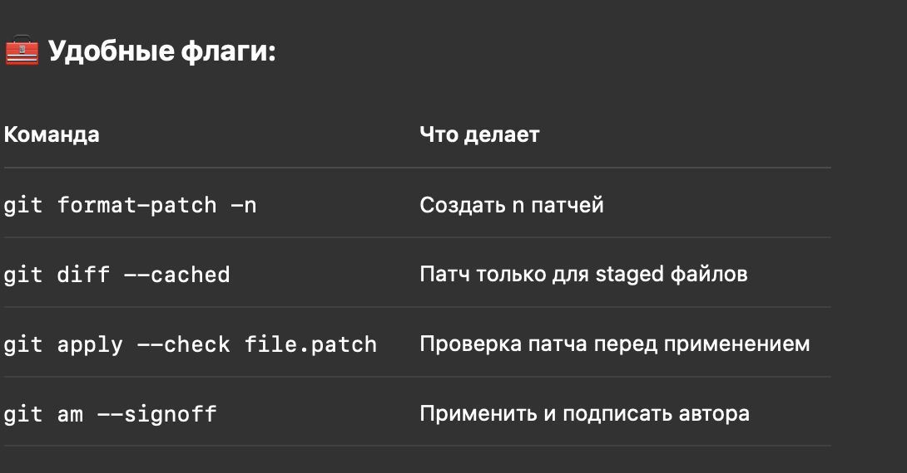
git patch | 📤 Создание патча: 1. 🔄 Из коммитов: Создаёт по одному .patch на каждый коммит: git format-patch <base> Пример: git format-patch origin/main Это создаст .patch-файлы для всех коммитов после origin/main. 2. 🧾 Из изменений (без коммита): git diff > changes.patch Можно указать конкретный файл: git diff file.py > my.patch | Git Patch — это способ сохранить изменения в коде в виде файла, который потом можно применить к другому репозиторию или ветке. Это удобно для пересылки изменений, ревью или архивирования. | 📌 Что такое “патч”? Патч-файл (.patch или .diff) содержит: • Разницу между коммитами или ветками, • Метаданные (автор, дата, сообщение коммита), • Сами изменения в формате unified diff. | 📦 Пример use-case: 1. Ты сделал 3 коммита и хочешь отправить их на ревью по почте: git format-patch -3 2. Другой разработчик скачивает .patch и применяет: git am 0001-*.patch
submodules | 🧰 Основные команды 1. ✅ Добавить подмодуль git submodule add <URL> <папка> Пример: git submodule add https://github.com/some/lib.git libs/lib Создаст: • папку libs/lib, • файл .gitmodules. 2. 📥 Клонировать репозиторий с подмодулями: git clone --recurse-submodules <URL> Или если уже клонировал: git submodule update --init --recursive | Git Submodules — способ включить один Git-репозиторий внутрь другого как подмодуль (вложенный проект). 📌 Когда использовать: • Много репозиториев, зависящих друг от друга (например, libs, SDKs). • Один проект использует другой как зависимость (например, сайт и CMS). • Хочешь держать отдельную историю для общей библиотеки. | Что создаётся: • .gitmodules — конфигурация подмодулей: [submodule "libs/lib"] path = libs/lib url = https://github.com/some/lib.git • libs/lib — подмодуль (ссылается на конкретный коммит!).
 | git submodule add <URL> <папка> | Добавить подмодуль | Создаст: • папку libs/lib, • файл .gitmodules. | git submodule add https://github.com/some/lib.git libs/lib
 | git clone --recurse-submodules <URL> | Клонировать репозиторий с подмодулями: |  | git submodule update --init --recursive
 | git submodule update --remote --merge | Обновить подмодули:
gh(GITHUB CLI) | brew install gh | gh — это официальная CLI (Command Line Interface) для GitHub, позволяющая управлять репозиториями, issues, pull requests и др. прямо из терминала. | Полезные флаги
 | gh auth login | Аутентификация | Интерактивно авторизует через браузер или токен.
 | gh repo clone owner/repo | Клонирует репозиторий | gh repo clone <repository-url>
 | gh repo create [имя] [флаги] | Создаёт новый репозиторий | ФЛАГИ | gh repo create my-project --public --source=. --push
 | gh repo view | Показывает информацию о репо
 | gh issue list | Список issues | ФЛАГИ | gh issue list --label bug --state open
 | gh issue create | Создать issue
 | gh pr list | Список pull requests
 | gh pr create | Создать pull request |  | gh pr create --base main --head feature/login --title "Add login" --body "Implements login UI"
 | gh pr checkout <номер> | Переключиться на PR ветку
 | gh pr merge | Смерджить pull request
git reflog | журнал ссылок (reference log) | Команда git reflog показывает историю изменений ссылок (например, HEAD, branch) в вашем локальном репозитории, включая коммиты, которые больше не видны через обычный git log. | • Восстановить коммиты после git reset, rebase, amend или commit --amend • Найти утерянные изменения • Откатиться к предыдущему состоянию ветки • Найти хеш нужного коммита | git reflog 7f3d3c1 HEAD@{0}: reset: moving to HEAD~1 b19a07f HEAD@{1}: commit: fix: update login logic 8a6e9fd HEAD@{2}: commit (amend): feat: add login button
git bisect | бинарный поиск коммита, вызвавшего баг | git bisect помогает найти точный коммит, в котором впервые появилась ошибка, используя бинарный поиск по истории. | 🧠 Зачем использовать? Когда ты знаешь: • ❌ В какой-то точке код сломан (текущий коммит) • ✅ А в другом коммите всё было ок (ранний стабильный) И не хочешь проверять все коммиты вручную. | git bisect start git bisect bad # текущий коммит с багом git bisect good <hash> # рабочий коммит Теперь ты можешь: • Посмотреть git show <commit_hash> • Проверить автора и изменения • Создать баг-репорт или revert
git worktree | Основные команды | Команда git worktree позволяет создать дополнительные директории (working trees), которые используют один и тот же репозиторий .git, но могут находиться на разных ветках. Это очень полезно, если ты хочешь: • работать одновременно с несколькими ветками, • тестировать изменения параллельно, • собирать релиз отдельно от основной разработки. | 📦 Зачем нужен git worktree? • ✅ Одновременная работа с несколькими ветками без лишних клонов • ✅ Изоляция окружений (например, main, feature, hotfix) • ✅ Удобно в CI/CD, если нужно собирать проект из разных веток • ✅ Быстрее, чем git clone
git attributes | <путь или шаблон> <атрибут>[=значение] *.txt text *.sh eol=lf *.png binary | Файл .gitattributes позволяет настраивать, как Git должен обрабатывать определённые файлы в репозитории: • текстовые/бинарные различия, • авто-конвертация окончания строк, • исключения из слияний, • форматирование diff’ов, • и другое. | 📁 Где находится Файл .gitattributes располагается: • либо в корне проекта, • либо в любом подкаталоге (будет применяться к файлам внутри этой папки). | 🧩 Примеры использования

git lfs | git lfs install git lfs track "*.psd" git add .gitattributes | git lfs (Large File Storage) — это расширение для Git, которое позволяет хранить большие файлы вне самого репозитория, но при этом работать с ними так, как будто они находятся в Git-е. 📦 Где хранятся реальные файлы? • На сервере Git LFS. • Например, если ты используешь GitHub, файлы хранятся в их LFS-хранилище. | 🔧 Зачем нужен Git LFS? Git плохо работает с файлами: • 📷 изображениями (.png, .jpg) • 🎞 видео и аудио (.mp4, .mp3) • 📦 бинарными архивами (.zip, .psd, .exe) • 🧠 моделями ML (.h5, .pth, .pb) Git LFS позволяет: • Хранить сами файлы отдельно (в LFS storage), • А в Git класть ссылку-плейсхолдер (~130 байт) на них. | git add image.png # добавляется в LFS git commit -m "Добавил изображение" git push origin main # пушит и ссылку в Git, и файл в LFS *.png filter=lfs diff=lfs merge=lfs -text *.mp4 filter=lfs diff=lfs merge=lfs -text
GitHub Actions |  | GitHub Actions — это встроенная CI/CD-система GitHub, позволяющая автоматизировать задачи, такие как тестирование, сборка, деплой и многое другое, прямо из репозитория.

